상품제안서
리프레시 비건가죽 플랫 카드케이스 | 상품코드: F32801

 |  |  |  |  |  |  | 02-412-0044 | www.easy1.co.kr
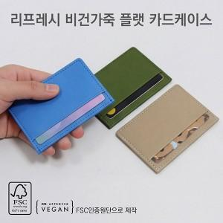

【상세/제작정보】

【인쇄/포장옵션】 | 레이저, 불박 / 지퍼백

【공급단가】 | 수량 | 100~ | 300~ | 500~ | 1,000~ | 3,000~
*VAT별도 | 단가 | 3,310원 | 3,250원 | 3,180원 | 3,100원 | 3,040원

【상품 URL】 | https://easy1.co.kr:443/src/goods_detail.php?gdno=32801

